Sheet1
하이온 프라이버시 글라스
STI : 02 6673 4900 , Fax : 02 6406 6543
배송주소:
제품명 | 하이온 프라이버시 글라스
이미지 | 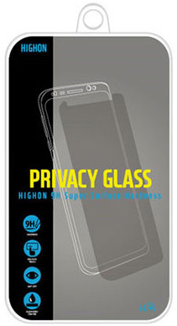
기종/구분 | 액정보호필름
아이폰7/8
아이폰X/XS, 아이폰11 PRO
아이폰XS MAX, 11 PRO MAX
아이폰XR, 아이폰11
아이폰12 mini
아이폰12/PRO
아이폰12 PRO MAX
아이폰13 mini
아이폰13
아이폰13 PRO
아이폰13 PRO MAX
아이폰14
아이폰14 PLUS
아이폰14 PRO
아이폰14 PRO MAX
아이폰15
아이폰15 PLUS
아이폰15 PRO
아이폰15 PRO MAX
갤럭시S7엣지 (G935)
갤럭시S8 (G950)
갤럭시S8플러스 (G955)
갤럭시S9 (G960)
갤럭시S9플러스 (G965)
갤럭시노트7/FE (N935)
갤럭시노트8 (N950)
갤럭시노트9 (N960)
엘지V30 (LGM-V300)

